DFD
基本設計書 | システム名 |  | 機能分類 | 機能ＩＤ | 機能名称 |  |  | 日付 |  | 更新者
 | Dynamics365 for Finance and Operations |  | 債権・債務 | FO-087 | 入金データ連携 |  |  | 作成 | 2024-07-19 | JBS石岡
 |  |  |  |  |  |  |  | 更新 | 2025-08-04 | JBS井田

イベント |  | 機能 |  |  |  |  | DB

1.画面初期表示
1-1.画面表示処理

2.OKボタン押下時
2-1.データ入力チェック

2-2.対象データ取得

2-2-1.未決済/決済データ
一般仕訳入力
一般仕訳帳 勘定項目
主勘定

分析コード値
分析コード (DimensionAttributeValue)
分析コード (DimensionAttribute)
2-2-2.分析コード(顧客)

TO_IncomingPayment.csv
2-3.ファイル出力

2-4.メッセージ出力

3.キャンセルボタン押下時
3-1.画面を閉じる(D365FO標準処理)

凡例
記号
[データファイル名(形式)]
[DB論理名]
[番号.処理]

 |  |  |  |  |  | ※DBが複数ある場合は複数DBをまとめるために使用

画面レイアウト
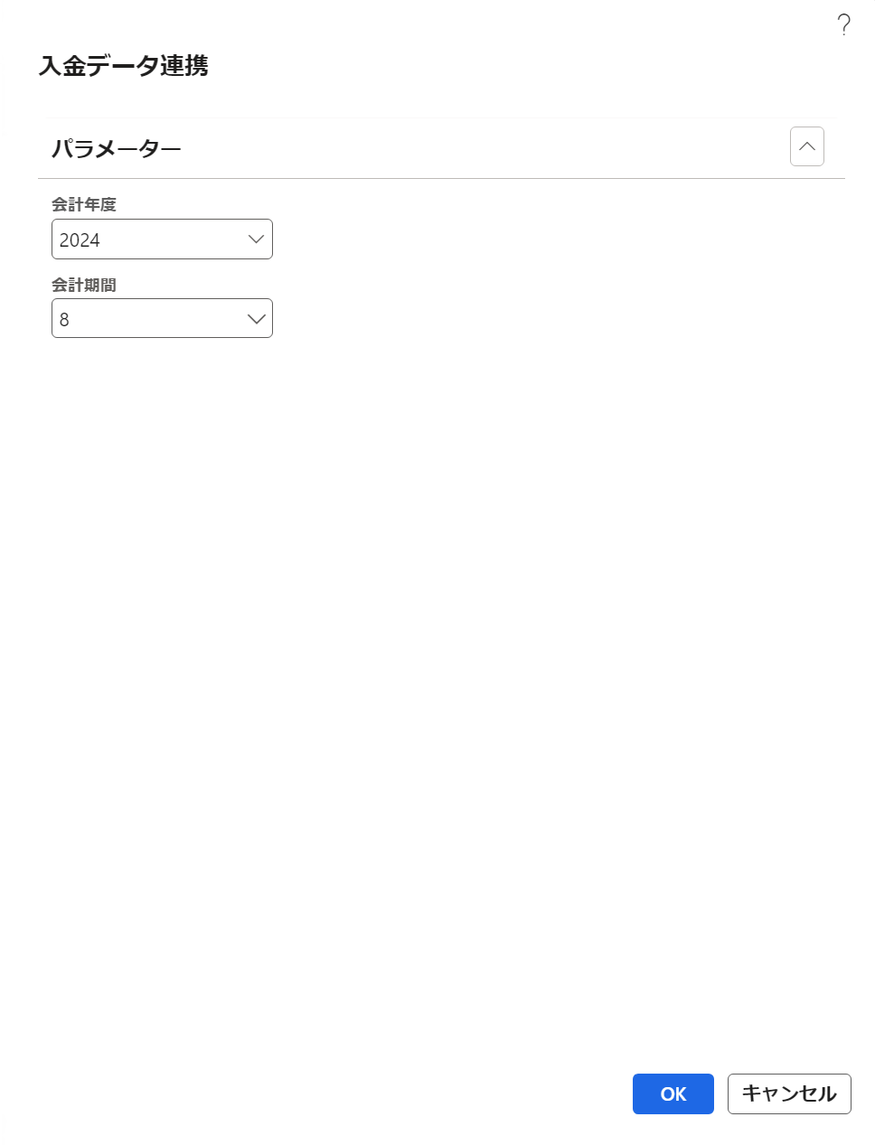
基本設計書 | システム名 |  | 機能分類 | 機能ＩＤ | 機能名称 | 日付 |  | 更新者
 | Dynamics365 for Finance and Operations |  | 債権・債務 | FO-087 | 入金データ連携 | 作成 | 2024-07-19 | JBS石岡
 |  |  |  |  |  | 更新 | 2025-08-04 | JBS井田

パス |  | [売掛金管理] > [照会およびレポート]＞ [入金データ連携]
フォーム名 |  | Class/SJ_ARCashApplicationOutput

タブ名 |  | パラメータータブ

補足説明(画面マッピング)
基本設計書 |  | システム名 | 機能分類 | 機能ＩＤ | 機能名称 | 日付 |  | 更新者
 |  | Dynamics365 for Finance and Operations | 債権・債務 | FO-087 | 入金データ連携 | 作成 | 2024-07-19 | JBS石岡
 |  |  |  |  |  | 更新 | 2025-08-04 | JBS井田

補足

 | ■伝票トランザクション

4
9
2
1
10
8
7
6
5

DZ
DZ
DZ
DZ

補足説明(機能関連図)
基本設計書 |  | システム名 | 機能分類 | 機能ＩＤ | 機能名称 | 日付 |  | 更新者
 |  | Dynamics365 for Finance and Operations | 債権・債務 | FO-087 | 入金データ連携 | 作成 | 2024-07-19 | JBS石岡
 |  |  |  |  |  | 更新 | 2025-08-04 | JBS井田

補足
刷新PJの状況次第では本機能が取下げになる可能性がある

 | ■機能関連図

FO
ブラウザ指定の
ダウンロード先
ブラウザ指定となるダウンロード先にファイルがダウンロードされる
SLJ販売システム

本機能の対象範囲

FO-087 入金データ連携
ファイル取込

TO_IncomingPayment.csv

主勘定
手動アップロード

一般仕訳 入力

一般仕訳帳勘定項目

...

補足説明(画面項目イメージ)

基本設計書 |  |  | システム名 | 機能分類 | 機能ＩＤ | 機能名称 |  | 日付 |  | 更新者
 |  |  | Dynamics365 for Finance and Operations | 債権・債務 | FO-087 | 入金データ連携 |  | 作成 | 2024-07-19 | JBS石岡
 |  |  |  |  |  |  |  | 更新 | 2025-08-04 | JBS井田

補足

 | ■画面項目イメージ
 |  | ログインしている法人に紐づく[元帳.会計カレンダー]として登録されているデータが表示される

 |  | ＜元帳＞ |  |  |  |  | ＜会計年度ルックアップイメージ＞
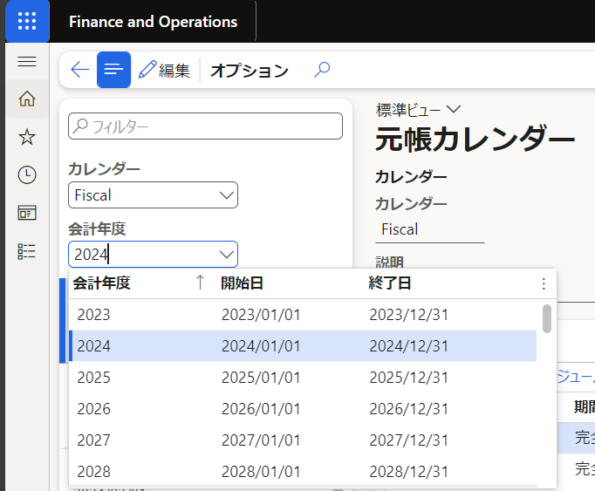

 |  | ＜参考ソースコード＞

プログラムフロー図
詳細設計書 | システム名 | 機能分類 | 機能ＩＤ | 機能名称 | 日付 |  | 更新者
 | Dynamics365 for Finance and Operations | 債権・債務 | FO-087 | 入金データ連携 | 作成 | 2024-07-19 | JBS石岡
 |  |  |  |  | 更新 | 2025-08-04 | JBS井田

プログラムフロー図

凡例
記号
[処理]
[条件]
[ループ名]
[ループ名]
開始
終了

[入出力内容]
[参照]
[参照]

